Media Plan
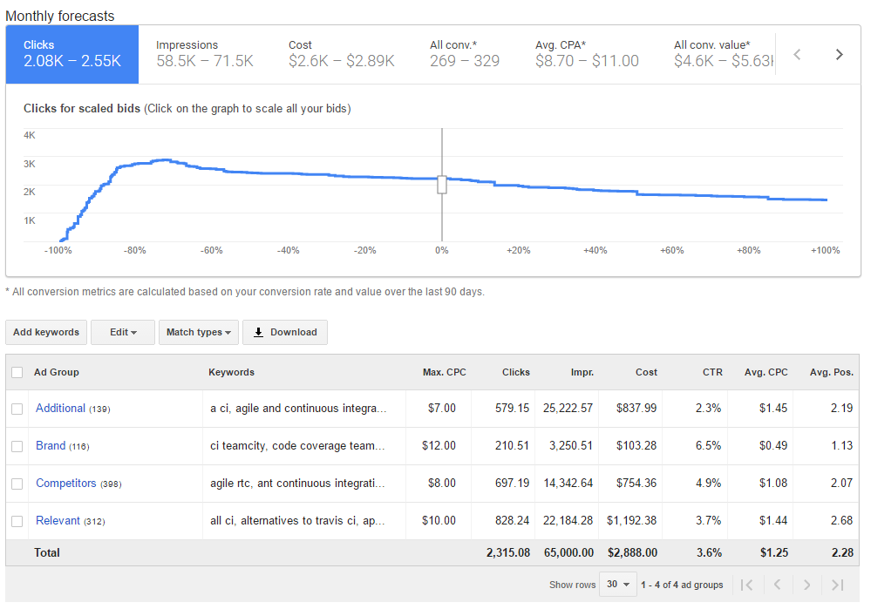

Target Location: United States
Currency: USD
Adwords
Campaign | Ad Groups | exclusions | Budget/Day | Days | Budgey/Month | Impressions | Clicks | CTR | Avg. CPC | Avg. Pos. | Cost | Conversion rate | Conversions | Cost/Conv. | Total Cost
Search | Relevant | Visitors; Those, who downloaded | 120 | 30.4 | 3648 | 92000 | 2810.33 | 3.05% | 1.15 | 2.37 | 3221.58 | 5% | 141 | 22.93 | 14609.58
 | Brand
 | Competitors
GDN | Combined | Visitors; Those, who downloaded | 150 |  | 4560 | 1800000 | 9000 | 0.5% | 0.5 | - | 4500 | 5% | 450 | 10.00
 | Audience_Similar
 | Audience_Competitors
 | Gmail
 | Sites
 | Sites_Conversion
Remarketing_Search (Visitors, more that 15 sec) | Relevant | Those, who downloaded | 95 |  | 2888 | 65000 | 2315.08 | 3.56% | 1.53 | 2.28 | 2888 | 5% | 116 | 24.95
 | Brand
 | Competitors
 | Additional
Remarketing_GDN | Visitors | Those, who downloaded | 130 |  | 3952 | 1600000 | 8000 | 0.5% | 0.5 | - | 4000 | 5% | 400 | 10.00
 |  | Total | 495 | 30.4 | 15048 | 3557000 | 22125.41 | 1.90% | 0.92 | 2.33 | 14609.58 | 5% | 1106 | 16.97

Search |  |  |  |  | GDN (Example: ad group "Сombined")
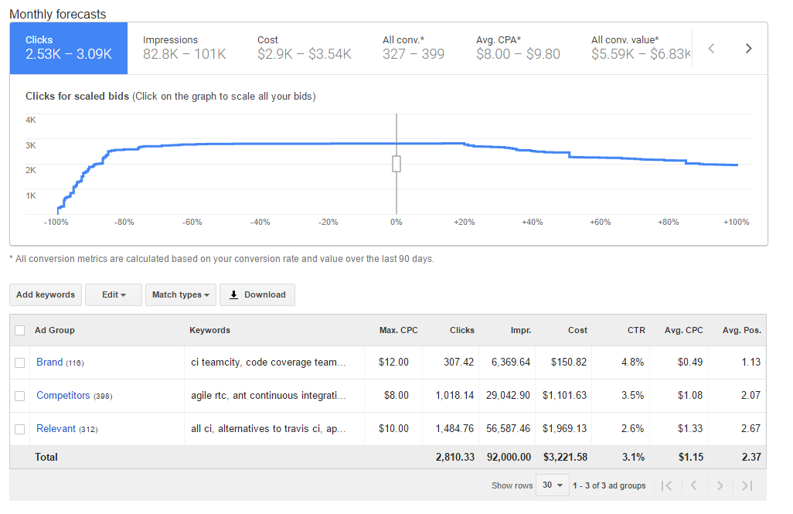
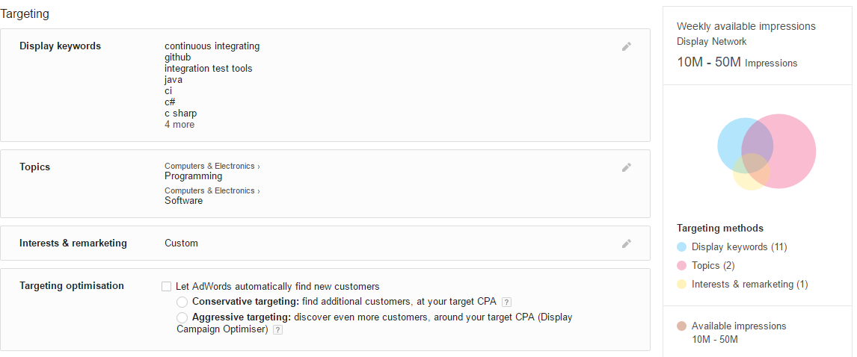

Remarketing_Search

